Musibah
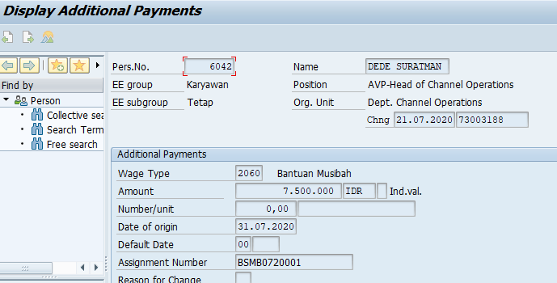
No | Nama Karyawan | Unit Kerja | NIK | Lokasi | Nomor Handphone | Alamat | Tanggal Banjir | Ketinggian Air | Barang Rusak | Pengajuan | Disetujui
1 | Dede Suratman | Region Central West & Java | 78086042 | Bandung | 8557800000 | Jl. Palem II No. 32 Bumi Adipura Rt/Rw 002/008, Kel. Rancabolang Gede Bage Bandung, Jawa Barat | 24-25 Januari 2020 | 10-20 Cm Dalam rumah 80-90 Cm Luar Rumah | Spring Bed Lemari Pakaian Lemari Makan Karpet Besar | Rp9,000,000 | Rp7,500,000

